INTERESADOS
 |  | REGISTRO DE INTERESADOS |  |  |  |  |  |  |  | CÓDIGO: | In-001-20XX
 |  |  |  |  |  |  |  |  |  | VERSIÓN: | 1.0
 |  | DISEÑO DEL SERVICIO DEL MANTENIMIENTO LOCATIVO EN LA VIVIENDA |  |  |  |  |  |  |  | FECHA: | 2022-07-02

MATRIZ DE PODER VERSUS INTERES
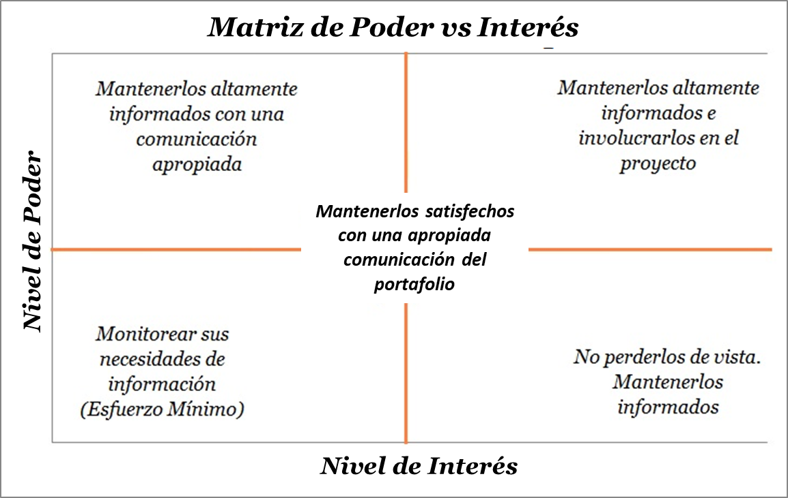
Matriz de Poder vs Interés

ANALISIS Y EVALUACIÓN DE INTERESADOS
Nombre del Interesado | Interno/ Externo | Cargo/Rol | Información de Contacto (Teléfono y Correo Electrónico) | Dirección y Ciudad | Principales Necesidades/Expectativas | Nivel de Poder (Autoridad) | Nivel de Interés | Estrategia de Gestión a Utilizar | Nivel de Participación ACTUAL | Nivel de Participación DESEADA | Planes de Acción
Aun no esta asignado | Externo | Cliente | Aun no esta asignado | Aun no esta asignado | Encargados de dar a la empresa el nivel o resultado de la satisfaccion del servicio prestado por parte de la empresa. | 3 | 3 | Mantenerlos ALTAMENTE informados e INVOLUCRADOS. | 4. Reticente (Resistant) | 2. Partidario (Supportive) | 1. Realizar una reunión presencial antes de iniciar los mantenimientos, para defender con argumentos las decisiones tomadas con el plan de trabajo. 2. Retroalimentar al cliente oportunamente con aspectos positivos y beneficiosos con el servicio que contrato. 3. Realizar encuestas de satisfacción al finalizar el mantenimiento locativo con el fin de medir el cumplimiento, calidad del servicio y analizar los aspectos y/o puntos de mejora.
Aun no esta asignado | Externo | Gestor de Calidad | Aun no esta asignado | Aun no esta asignado | Apoyar la supervisión de los servicios de mantenimientos locativos. Verificación de la calidad del servicio y el cumplimiento de los tiempos de entrega programados. | 2 | 3 | Mantenerlos satisfechos con una apropiada comunicación de la ejecución del Programa. | 3. Neutral (Neutral) | 2. Partidario (Supportive) | 1. Retroalimentar al grupo de trabajo de forma oportuna para la toma de decisiones y acciones correctivas cuando se requieran y de la misma manera motivar cuando se estan haciendo las cosas bien. 2. Obtener las capacitaciones necesarias con el fin de mantener el conocimiento "fresco" en temas de procesos de calidad en los proyectos. 3. Crear un cronograma estipulando fechas y tiempos importantes dentro de los procesos normativos que se deban desarrollar al interior del proyecto.
Aun no esta asignado | Externo | Proveedor de Materiales e Insumos | Aun no esta asignado | Aun no esta asignado | Proveer a la empresa los materiales e insumos que se requieren para la ejecución de los mantenimientos. Brindar precios que se ajusten a las expectativas del cliente. | 1 | 2 | Mantenerlos satisfechos con una apropiada comunicación de la ejecución del Programa. | 5. Desconocedor (Unaware) | 3. Neutral (Neutral) | 1. Contar siempre con minímo tres opciones de proveedores con el fin de tener un criterio de comparación para la elección con base en la calidad de materiales y precios accequibles para el proyecto. 2. Mantener comunicación constante con un asesor mediante correos electrónicos o visualización de su pagina web, sobre la variación de precios, ofertas y/o novedades del día 3. Hacer los pedidos siempre mediante ordenes de compra formales enviadas por correo electrónico, en donde se acuerden tiempos de entrega, forma de pago y demás condiciones comerciales que garanticen la compra de los insumos.
Aun no esta asignado | Externo | Proveedor de Servicios Profesionales | Aun no esta asignado | Aun no esta asignado | Proveer a la empresa los servicios profesionales que se requieren en la fase de ejecución y aseguramiento. | 1 | 3 | No perderlos de vista, mantenerlos informados. | 3. Neutral (Neutral) | 2. Partidario (Supportive) | 1. Contar siempre con minímo tres opciones de proveedores con el fin de seleccionar aquel que cumpla con los criterios de evaluación designados por la empresa. 2. Retroalimentación diaria con la gerencia con base en la información requerida para la toma de decisiones. 3. Contar siempre con documentos que soporten los acuerdos entre las partes.
Aun no esta asignado | Externo | Socio del Proyecto | Aun no esta asignado | Aun no esta asignado | Ser parte activa del royecto el cual brinde a poyo a la estrategia de negocio para alcanzar el objetivo. Acumular mayor Inversión. Combinar habilidades, recursos y experiencia en el tipo de negocio con base en el conocimiento del mercado y así generar nuevos clientes. | 2 | 3 | Mantenerlos satisfechos con una apropiada comunicación de la ejecución del Programa. | 3. Neutral (Neutral) | 2. Partidario (Supportive) | 1.Teniendo en cuenta los planes de comunicación y publicidad del proyecto, desarrollar actividades dinámicas para mostrar y dar a conocer la finalidad de proyecto generando cercanía y apoyo en el mismo. 2. Mantenerse informado con el estado financiero de la empresa y conocer el avance de los proyectos. 3. Participación activa y positiva en las reuniones del proyecto, con el fin de mantenerse informado e involucrado en la toma de decisiones.
Aun no esta asignado | Externo | Entes de Control | Superintendencia Financiera de Colombia | Calle 7 # 4-49 |  | 3 | 2 | Mantenerlos satisfechos con una apropiada comunicación de la ejecución del Programa. | 3. Neutral (Neutral) | 3. Neutral (Neutral)
Lina Maria Rodriguez Escobar | Interno | Gerente General | lrodriguez90@upc.edu.co | Bogota D.C. | Encargada de la planificación, ejecución y seguimiento del proyecto desde el inicio hasta el cierre con el fin de alcanzar los objetivos de la empresa. | 3 | 3 | Mantenerlos ALTAMENTE informados e INVOLUCRADOS. | 1. Líder (Leading) | 1. Líder (Leading) | 1.Realizar un reporte semanal con los avances de cada mantenimiento locativo, para así llevar un seguimiento y control continuo de cada una de las actividades programadas. 2. Analizar y evaluar cada una de las necesidades reales del cliente para incorporarlas en el proyecto, a través de un plan de acción. 3. Capacitaciones con el fin de obtener métodos de liderazgo para tener conversaciones efectivas y acertivas con todo el equipo de trabajo. Que exista una excelente retroalimentación entre las partes.
Aun no esta asignado | Interno | Maestro de Obra | Aun no esta asignado | Aun no esta asignado | Coordinar con el personal de apoyo la ejecución y cumplimiento de los tiempos de entrega de cada uno de los trabajos. Cumplir con éxito el alcance propuesto del proyecto a satisfacción del cliente. | 2 | 3 | Mantenerlos satisfechos con una apropiada comunicación de la ejecución del Programa. | 2. Partidario (Supportive) | 1. Líder (Leading) | 1. Comunicar de forma oportuna las distintas oportunidades que se presenten, con el fin de planear y ejecutar un plan de acción entre todos que favorezca al proyecto y grupo de trabajo. 2. Fortalecer las habilidades de los colaboradores mediante capacitaciones técnicas, operativas certificadas por empresas expertas en el tema. 3. Involucrarse de forma activa y positiva en las reuniones de planeación de los trabajos.
OBSERVACIONES Y/O CONCEPTOS RELEVANTES
Mediante esta matriz se logra identificar los interesados internos y externos que influirán en el desarrollo del proyecto. Se evidencia que los requerimientos y expectativas de los interesados están enfocados en alcanzar el objetivo del proyecto; el cual consiste en un desarrollo exitoso de la prestación de los servicios de mantenimiento locativo para los hogares, ya que no solo se beneficiara el cliente sino todos los interesados involucrados bien sean internos o externos. Se evidencia que la estrategia de gestión a utilizar en un 50 % de los interesados es mantenerlos altamente informados e involucrados y el otro 50% de los interesados es no perderlos de vista y mantenerlos informados.

 |  |  |  |  |  |  |  |  |  |  |  | 1 | 1 | 1. Líder (Leading) | 1. Líder (Leading) | 1. Líder (Leading)
 |  |  |  |  |  |  |  |  |  |  |  | 2 | 2 | 2. Partidario (Supportive) | 2. Partidario (Supportive) | 2. Partidario (Supportive)
 |  |  |  |  |  |  |  |  |  |  |  | 3 | 3 | 3. Neutral (Neutral) | 3. Neutral (Neutral) | 3. Neutral (Neutral)
 |  |  |  |  |  |  |  |  |  |  |  |  |  | 4. Reticente (Resistant) | 4. Reticente (Resistant) | 4. Reticente (Resistant)
 |  |  |  |  |  |  |  |  |  |  |  |  |  | 5. Desconocedor (Unaware) | 5. Desconocedor (Unaware) | 5. Desconocedor (Unaware)

